Sheet1
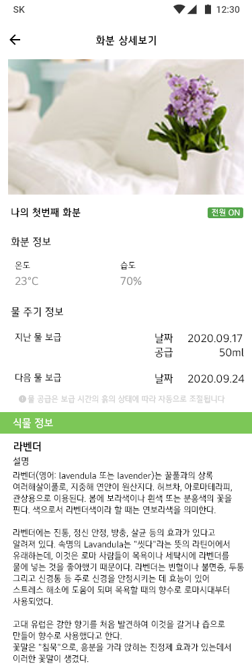

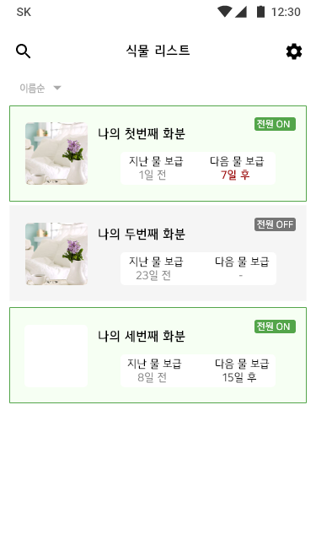
캡스톤디자인 C조
타이틀 | 실내용 식물 맞춤형 자동 물공급 화분 ( 미정 )
기능 | 하드 | 분무기/스프링쿨러 | 스프링 쿨러 위치 | 호수 연결 방법
 |  | 물 공급 방법 | 미니 물 탱크? | 수도와 연결
 |  | 온도센서
 |  | 습도센서
 |  | 전원 스위치 | => 전원 앱 제어?
 |  | 전원 공급 방법 | 건전지 | 콘센트
 |  | 추가 사항
 |  | LED 라이트 | 전원상태알림
 |  | 스피커 | 사운드 알림

 | 모바일 | 화분 리스트 뷰
 |  | 각 화분 상세 관리 | 화분 정보 | 물 주기 정보 | 식물 정보
 |  | 앱 설정
 |  | 통신 | 하드 - 모바일 | 모바일 - 서버/웹
 |  | 추가) 웹 사이트 |  | 식물 정보(위키트리/나무위키)
목적 및 기대효과 | 최근 1인가구가 증가하면서 여러 비용적인 면에서 반려동물이 아닌 반려식물을 키우는 사람들이 늘어나고 있습니다. 미세먼지가 많아지고 전자파가 많이 나오는 환경의 가정에서도 여러 용도의 식물을 많이 키우고 있습니다. 여러가지 식물을 각자의 환경에 맞춰 물을 자동으로 관리하고 스마트폰으로 기록을 확인해 볼 수 있으면 유용할 것 같습니다.

물 양 | 사용자가 원하는 습도로 유지할 것 인지?

